Лист1
 |  | Минимальное количество - упаковка, если не указанно иное
 |  | Расчет логотипной продукции индивидуально
 |  | Косметика одноразовая 01.03.2026
 | п/п | Наименование | Цена, руб. | Кол-во шт. в упаковке
 | Коллекция одноразовой косметики для гостиниц "Эконом отель"
 | 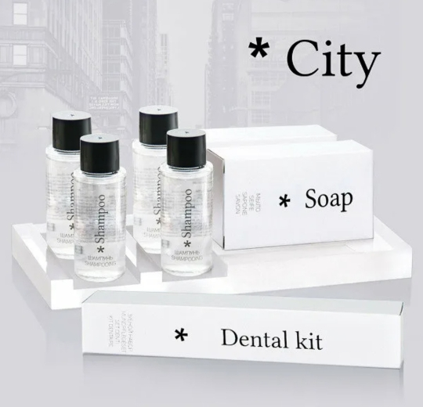 Серия "Сити"
 | 1 | Бритвенный набор в картонной упаковке, гель для бритья в саше 5 г, бритва 2 лезвия | 22.0 | 200
 | 2 | Бритвенный набор в картоне, крем в тюбике 5 г, бритва 2 лезвия | 27.2 | 200
 | 3 | Бритвенный набор флоупак, гель для бритья в саше 5 г, бритва 2 лезвия | 19.3 | 250
 | 4 | Бритвенный набор флоупак, крем в тюбике 5 г, бритва 2 лезвия | 24.6 | 250
 | 5 | Гель для душа в саше | 2.4 | 500
 | 6 | Гель для душа во флаконе 30 мл | 13.6 | 200
 | 7 | Губка для обуви в картонной упаковке | 15.7 | 400
 | 8 | Зубной набор в картонной упаковке, зубная паста в саше 4 г, зубная щетка 14 см | 19.00 | 300
 | 9 | Зубной набор в картонной упаковке, зубная паста в тюбике 3 г, зубная щетка 14 см | 23.60 | 300
 | 10 | Зубной набор в картонной упаковке, зубная паста в тюбике 3 г, зубная щетка 17 см | 24.70 | 300
 | 11 | Зубной набор флоупак, зубная паста в саше 4 г, зубная щетка 14 см | 16.00 | 350
 | 12 | Зубной набор флоупак, зубная паста в тюбике 3 г, зубная щетка 14 см | 20.60 | 350
 | 13 | Кондиционер для волос во флаконе 30 мл | 20.40 | 200
 | 14 | Косметический набор в бумажной упаковке, 3 пал., 2 диска, пилочка | 16.00 | 500
 | 15 | Косметический набор в бумажной упаковке, 3 пал., 2 диска | 8.70 | 500
 | 16 | Косметический набор в картонной упаковке, 3 пал., 2 диска, пилочка | 18.00 | 400
 | 17 | Косметический набор в картонной упаковке, 3 пал., 2 диска | 11.00 | 400
 | 18 | Молочко для тела во флаконе 30 мл | 20.40 | 200
 | 19 | Мыло туалетное 13 г в картонной упаковке | 11.70 | 400
 | 20 | Мыло туалетное 13 г, флоупак | 6.50 | 500
 | 21 | Мыло туалетное 20 г в картонной упаковке | 13.50 | 400
 | 22 | Мыло туалетное 20 г, флоупак | 9.20 | 250
 | 23 | Шампунь-кондиционер в саше | 2.60 | 500
 | 24 | Шампунь + гель 2 в 1 в стике 5 мл | 1.80 | 500
 | 25 | Шампунь-кондиционер во флаконе 30 мл | 17.00 | 200
 | 26 | Шапочка для душа в бумажной упаковке | 6.50 | 500
 | 27 | Шапочка для душа в картонной упаковке | 8.60 | 400
 | 28 | Швейный набор в бумажной упаковке | 8.90 | 500
 | 29 | Швейный набор в картонной упаковке | 11.70 | 400
 | Коллекция одноразовой косметики для гостиниц "Стандарт отель"
 | 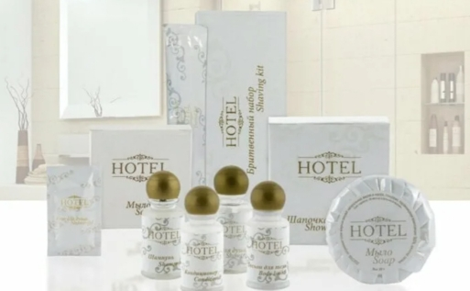 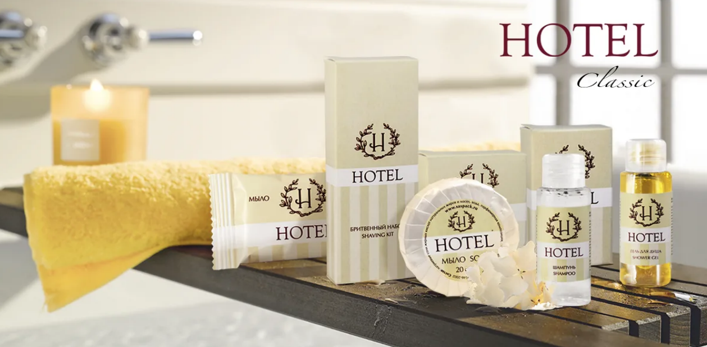 Серия "HOTEL"
 | 1 | Бритвенный набор в картоне (станок + гель 8 гр.) | 33.46 | 200
 | 2 | Бритвенный набор во флопаке (станок + гель 8гр.) | 27.30 | 200
 | 3 | Гель д/душа, саше 10 мл. | 2.73 | 500
 | 4 | Гель д/душа, флакон 35 мл. | 13.20 | 200
 | 5 | Зубной набор в картоне (з/щетка + з/п тюбик 4 гр.) | 19.90 | 200
 | 6 | Зубной набор во флопаке (з/щетка + з/п тюбик 4 гр.) | 13.70 | 300
 | 7 | Кондиционер д/волос, флакон 35мл. | 15.00 | 200
 | 8 | Лосьон д/тела, флакон 35мл. | 15.00 | 200
 | 9 | Мыло во флопаке 13 гр. | 6.80 | 500
 | 10 | Мыло в гофре 20 гр. | 10.90 | 300
 | 11 | Шампунь, саше 10мл. | 2.73 | 500
 | 12 | Шампунь, флакон 35мл. | 13.20 | 200
 | 13 | Шапочка для душа в картоне | 8.10 | 250
 | 14 | Шапочка для душа в саше | 6.60 | 300
 | 15 | Швейный набор в картоне | 12.30 | 500
 |  | Серия "HOTEL"+
 | 1 | Бритвенный набор в картонной упаковке, гель для бритья в саше 6 г, бритва 2 лезвия | 23.80 | 200
 | 2 | Бритвенный набор в картоне, крем в тюбике 5 мл, бритва 2 лезвия | 29.50 | 200
 | 3 | Бритвенный набор флоупак, гель для бритья в саше 6 г, бритва 2 лезвия | 21.00 | 250
 | 4 | Бритвенный набор флоупак, крем в тюбике 5 мл, бритва 2 лезвия | 26.70 | 250
 | 5 | Гель для душа в саше 10 мл | 2.70 | 500
 | 6 | Гель для душа во флаконе 30 мл | 16.60 | 200
 | 7 | Губка для обуви в картонной упаковке | 16.10 | 400
 | 8 | Зубной набор в картонной упаковке, зубная паста в саше 4 г, зубная щетка 14 см | 19.20 | 300
 | 9 | Зубной набор в картонной упаковке, зубная паста в тюбике 4 г, зубная щетка 14 см | 23.90 | 300
 | 10 | Зубной набор в картонной упаковке, зубная паста в тюбике 4 г, зубная щетка 17 см | 25.00 | 300
 | 11 | Зубной набор флоупак, зубная паста в саше 4 г, зубная щетка 14 см | 16.10 | 350
 | 12 | Зубной набор флоупак, зубная паста в тюбике 4 г, зубная щетка 14 см | 21.00 | 350
 | 13 | Кондиционер для волос во флаконе 30 мл | 21.00 | 200
 | 14 | Косметический набор в картонной упаковке, 4 пал., 2 диска, пилочка | 18.20 | 400
 | 15 | Косметический набор в картонной упаковке, 3 пал., 2 диска | 11.10 | 400
 | 16 | Молочко для тела во флаконе 30 мл | 21.00 | 200
 | 17 | Мыло туалетное 13 г в картонной упаковке | 11.90 | 500
 | 18 | Мыло туалетное 13 г, флоупак | 6.70 | 500
 | 19 | Мыло туалетное 20 г, гофрэ-плиссе | 9.30 | 350
 | 20 | Шампунь-кондиционер в саше 10 мл | 2.70 | 500
 | 21 | Шампунь-кондиционер во флаконе 30 мл | 16.60 | 200
 | 22 | Шапочка для душа в бумажной упаковке | 6.60 | 500
 | 23 | Шапочка для душа в картонной упаковке | 8.70 | 400
 | 24 | Швейный набор в картонной упаковке | 11.80 | 500
 | 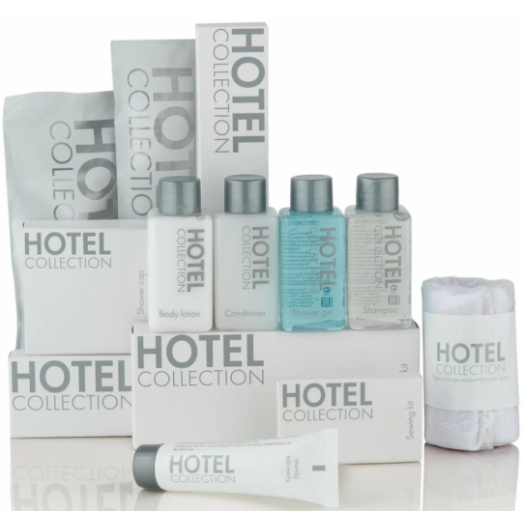 | Серия "HOTEL COLLECTION"
 | 1 | Бритвенный набор в картоне (станок + гель 8гр.) | 33.50 | 200
 | 2 | Бритвенный набор в пакете (станок + гель 8гр.) | 29.20 | 200
 | 3 | Гель д/душа, саше 10 мл. | 2.65 | 500
 | 4 | Гель д/душа, флакон 32 мл. | 16.00 | 200
 | 5 | Губка для обуви круглая с наклейкой | 15.20 | 100
 | 6 | Зубной набор в картон (з/щетка + з/п SPLAT 5гр .) | 27.00 | 200
 | 7 | Зубной набор в пакет (з/щетка + з/п SPLAT 5гр.) | 27.70 | 300
 | 8 | Кондиционер д/волос, флакон 32мл. | 16.00 | 200
 | 9 | Косметический набор в картоне (диски+палочки+пилочка) | 16.20 | 300
 | 10 | Косметический набор в пакете (диски+палочки+пилочка) | 13.00 | 500
 | 11 | Лосьон д/тела, флакон 32мл. | 16.00 | 200
 | 12 | Мыло в пакете 13 гр. | 6.80 | 500
 | 13 | Мыло в пакете 20 гр. | 10.40 | 500
 | 14 | Расческа во флопаке | 7.60 | 100
 | 15 | Шампунь, саше 10мл. | 2.65 | 500
 | 16 | Шампунь, флакон 32мл. | 16.00 | 200
 | 17 | Шапочка для душа в картоне | 8.80 | 250
 | 18 | Шапочка для душа в саше | 7.50 | 500
 | 19 | Швейный набор в картоне | 12.20 | 500
 | Коллекция одноразовой косметики для гостиниц "Комфорт отель"
 | 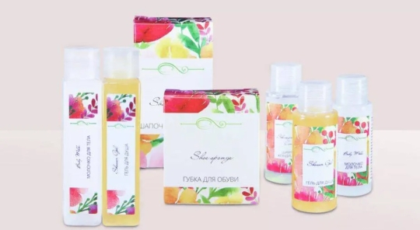 | Серия "Акварель"
 | 1 | Бритвенный набор флоупак, гель для бритья в саше 5 г, бритва 2 лезвия | 22.20 | 250
 | 2 | Бритвенный набор флоупак, крем в тюбике 5 г, бритва 2 лезвия + полоска | 28.30 | 250
 | 3 | Гель для душа в саше | 2.80 | 500
 | 4 | Гель для душа во флаконе 30 мл | 18.20 | 200
 | 5 | Зубной набор в картонной упаковке, зубная паста в саше 4 г, зубная щетка 17 см | 21.50 | 300
 | 6 | Зубной набор в картонной упаковке, зубная паста в тюбике 3 г, зубная щетка 17 см | 26.50 | 300
 | 7 | Зубной набор флоупак, зубная паста в саше 4 г, зубная щетка 14 см | 17.10 | 350
 | 8 | Зубной набор флоупак, зубная паста в тюбике 3 г, зубная щетка 14 см | 22.10 | 350
 | 9 | Кондиционер для волос во флаконе 30 мл | 21.90 | 200
 | 10 | Косметический набор в бумажной упаковке, 3 пал., 2 диска, пилочка | 16.00 | 500
 | 11 | Косметический набор в бумажной упаковке, 3 пал., 2 диска | 8.80 | 500
 | 12 | Молочко для тела во флаконе 30 мл | 21.90 | 200
 | 13 | Мыло туалетное 13 г, флоупак | 6.90 | 500
 | 14 | Мыло туалетное 20 г, флоупак | 9.70 | 250
 | 15 | Шампунь-кондиционер в саше | 2.80 | 500
 | 16 | Шампунь-кондиционер во флаконе 30 мл | 18.20 | 200
 | 17 | Шапочка для душа в бумажной упаковке | 7.00 | 500
 | 18 | Шапочка для душа в картонной упаковке | 9.30 | 400
 | 19 | Швейный набор в бумажной упаковке | 9.50 | 500
 | 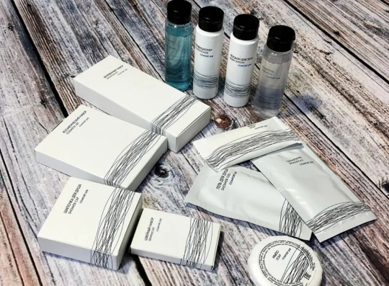 | Серия "COMFORT LINE"
 | 1 | Бритвенный набор в картоне (станок + гель 8 гр.) | 33.50 | 200
 | 2 | Бритвенный набор в пакете (станок + гель 8гр.) | 30.00 | 200
 | 3 | Гель д/душа, саше 10 мл. | 2.65 | 500
 | 4 | Гель д/душа, ТУБА 30 мл. НОВИНКА | 16.00 | 200
 | 5 | Гель д/душа, флакон 30 мл. | 16.00 | 200
 | 6 | Зубной набор в картон (з/щетка + з/п тюбик 5 гр. БИОМЕД(Splat) | 24.90 | 200
 | 7 | Зубной набор в пакет (з/щетка + з/п тюбик 5 гр.БИОМЕД(Splat) | 19.50 | 300
 | 8 | Кондиционер д/волос, ТУБА 30 мл. НОВИНКА | 16.00 | 200
 | 9 | Кондиционер д/волос, флакон 30мл. | 16.00 | 200
 | 10 | Косметический набор в картоне (диски+палочки+пилочка) | 16.20 | 300
 | 11 | Косметический набор в пакете (диски+палочки+пилочка) | 13.00 | 500
 | 12 | Лосьон д/тела, ТУБА 30 мл. НОВИНКА | 16.00 | 200
 | 13 | Лосьон д/тела, флакон 30мл. | 16.00 | 200
 | 14 | Мыло в пакете 13 гр. | 6.70 | 500
 | 15 | Мыло в пакете 20 гр. | 11.40 | 300
 | 16 | Шампунь, саше 10мл. | 2.65 | 500
 | 17 | Шампунь, ТУБА 30 мл. НОВИНКА | 16.00 | 200
 | 18 | Шампунь, флакон 30мл. | 16.00 | 200
 | 19 | Шапочка для душа в картоне | 8.90 | 250
 | 20 | Шапочка для душа в саше | 7.50 | 500
 | 21 | Швейный набор в флопак | 11.30 | 500
 | 22 | Швейный набор в картоне | 12.20 | 500
 | Коллекция одноразовой косметики для отелей "Люкс"
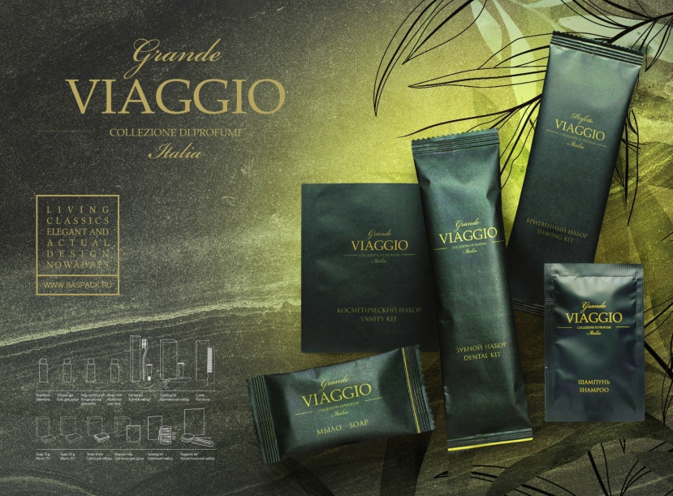 |  | Серия "VIAGGIO"
 | 1 | Бритвенный набор флоупак, крем в тюбике 5 г, бритва 2 лезвия + полоска | 28.60 | 250
 | 2 | Гель для душа в саше | 2.95 | 500
 | 3 | Гель для душа во флаконе 30 мл | 18.40 | 200
 | 4 | Зубной набор флоупак, зубная паста в тюбике 3 г, зубная щетка 14 см | 22.40 | 350
 | 5 | Кондиционер для волос во флаконе 30 мл | 22.20 | 200
 | 6 | Косметический набор в бумажной упаковке, 3 пал., 2 диска, пилочка | 17.00 | 500
 | 7 | Косметический набор в бумажной упаковке, 3 пал., 2 диска | 9.40 | 500
 | 8 | Молочко для тела во флаконе 30 мл | 22.10 | 200
 | 9 | Мицеллярная вода во флаконе 30 мл | 22.60 | 200
 | 10 | Мыло туалетное 13 г, флоупак | 6.90 | 500
 | 11 | Мыло туалетное 20 г, флоупак | 9.80 | 500
 | 12 | Шампунь-кондиционер в саше | 2.95 | 500
 | 13 | Шампунь-кондиционер во флаконе 30 мл | 18.40 | 200
 | 14 | Шапочка для душа в бумажной упаковке | 7.00 | 500
 | 15 | Швейный набор в бумажной упаковке | 9.60 | 500
 |  | Серия "AROMA GARDEN"
 | 1 | Бритвенный набор (картон) | 36.20 | 200
 | 2 | Гель, 30мл.(флакон) | 20.00 | 200
 | 3 | Зубной набор (картон) | 27.80 | 200
 | 4 | Кондиционер д/волос, 30мл.(флакон) | 18.10 | 200
 | 5 | Косметический набор (ватн.диски+палочки+пилка) (картон) | 17.00 | 300
 | 6 | Лосьон, 30мл.(флакон) | 18.10 | 200
 | 7 | Расческа в картоне | 13.30 | 500
 | 8 | Мыло, 20 гр. (картон) | 14.10 | 500
 | 9 | Шампунь, 30мл.(флакон) | 17.00 | 200
 | 10 | Шапочка для душа (картон) | 9.80 | 250
 | 11 | Швейный набор (картон) | 13.30 | 500
 |  | ЭКО ЛИНИЯ Серия " GREENERY "
 | 1 | Бритвенный набор (крафт-картон) | 37.30 | 200
 | 2 | Бритвенный набор (пакет) | 30.00 | 200
 | 3 | Гель, 30мл.(туба ) | 20.40 | 200
 | 4 | Зубной набор (крафт-картон) паста 5гр SPLAT | 28.30 | 200
 | 5 | Зубной набор (пакет) паста 5гр SPLAT | 24.70 | 200
 | 6 | Кондиционер д/волос, 30мл.(туба) | 21.90 | 200
 | 7 | Косметический набор (ватн.диски+палочки+пилка) (крафт-картон) | 16.50 | 300
 | 8 | Косметический набор (ватн.диски+палочки+пилка) (пакет ) | 14.90 | 300
 | 9 | Лосьон, 30мл.(туба) | 22.00 | 200
 | 10 | Мыло, 13 гр. (крафт-картон) | 11.20 | 500
 | 11 | Мыло, 20г (флопак)/ | 12.30 | 500
 | 12 | Расческа (крафт-картон) | 14.00 | 250
 | 13 | Шампунь, 30мл.(туба) | 20.40 | 200
 | 14 | Шапочка для душа (крафт-картон) | 10.70 | 250
 | 15 | Шапочка для душа (пакет ) | 9.40 | 400
 | 16 | Швейный набор (крафт-картон) | 13.90 | 500
 |  | Сопутствующие товары для номеров
 | 1 | Детский набор (шапунь,гель, паста Splat. Деткская, щетка) | 90.00 | 50
 | 2 | Губка для обуви SS-B | 14.70 | 200
 | 3 | Губка для обуви флопак Китай/1000 | 10.33 | 50
 | 4 | Губка для тела, поролон, в п/п | 12.60
 | 5 | Косметический набор в п/п, 4 пал., 2 диска, пилочка | 11.50
 | 6 | Диспенсер для гигиенических пакетов/БЕЛЫЕ | 402.00
 | 7 | Диспенсер для гигиенических пакетов/ХРОМ | 550.00
 | 8 | Пакеты гигиенические, картридж 30шт. | 85.00 | 150
 | 9 | Пакет гигиенический | 3.00
 | 10 | Пакет для прачечной | 8.00
 | 11 | Полоска "Продезинфицировано" | 2.40
 | 12 | Расческа/МС-21 | 7.20 | 100
 | 13 | Рожок д/обуви 19,5 см. | 12.00 | 100
 | 14 | Салфетка влажная в индивидуальной упаковке | 3.35
 | 15 | Салфетка для обуви в индивидуальной упаковке | 4.30
 | 16 | Табличка на дверь "запрет/разрешение уборки" | 16.50
 | 17 | Гель для душа бутыль ПЭТ 5 л | 440.00
 | 18 | Гель для душа канистра ПЭ 5 л | 530.00
 | 19 | Жидкое мыло бутыль ПЭТ 5 л | 440.00
 | 20 | Жидкое мыло канистра ПЭ 5 л | 530.00
 | 21 | Шампунь-кондиционер бутыль ПЭТ 5 л | 440.00
 | 22 | Шампунь-кондиционер канистра ПЭ 5 л | 530.00
 | 23 | Шампунь+гель бутыль ПЭТ 5 л | 440.00
 | 24 | Шампунь+гель канистра ПЭ 5 л | 530.00
 | 25 | Швейный набор в пластике | 24.00

